SISTEMA_OBRAS_CIVILES
 | REPORTE FOTOGRÁFICO - Sistema de Obras Civiles / Seguridad Exterior
Nombre de la Estacion: | CAC PRONATEL BARRANCA
Nombre de Localidad: | BARRANCA
Fecha: | 23/07/2026 - 23/07/2026
Direccion: | AV. RAMON CASTILLA N? 243
ID site: | CAC PRONATEL BARRANCA
CRQ: | CRQ000000103014
Sticker Año mantenimiento |  |  | Letrero de Localidad beneficiaria o GPS
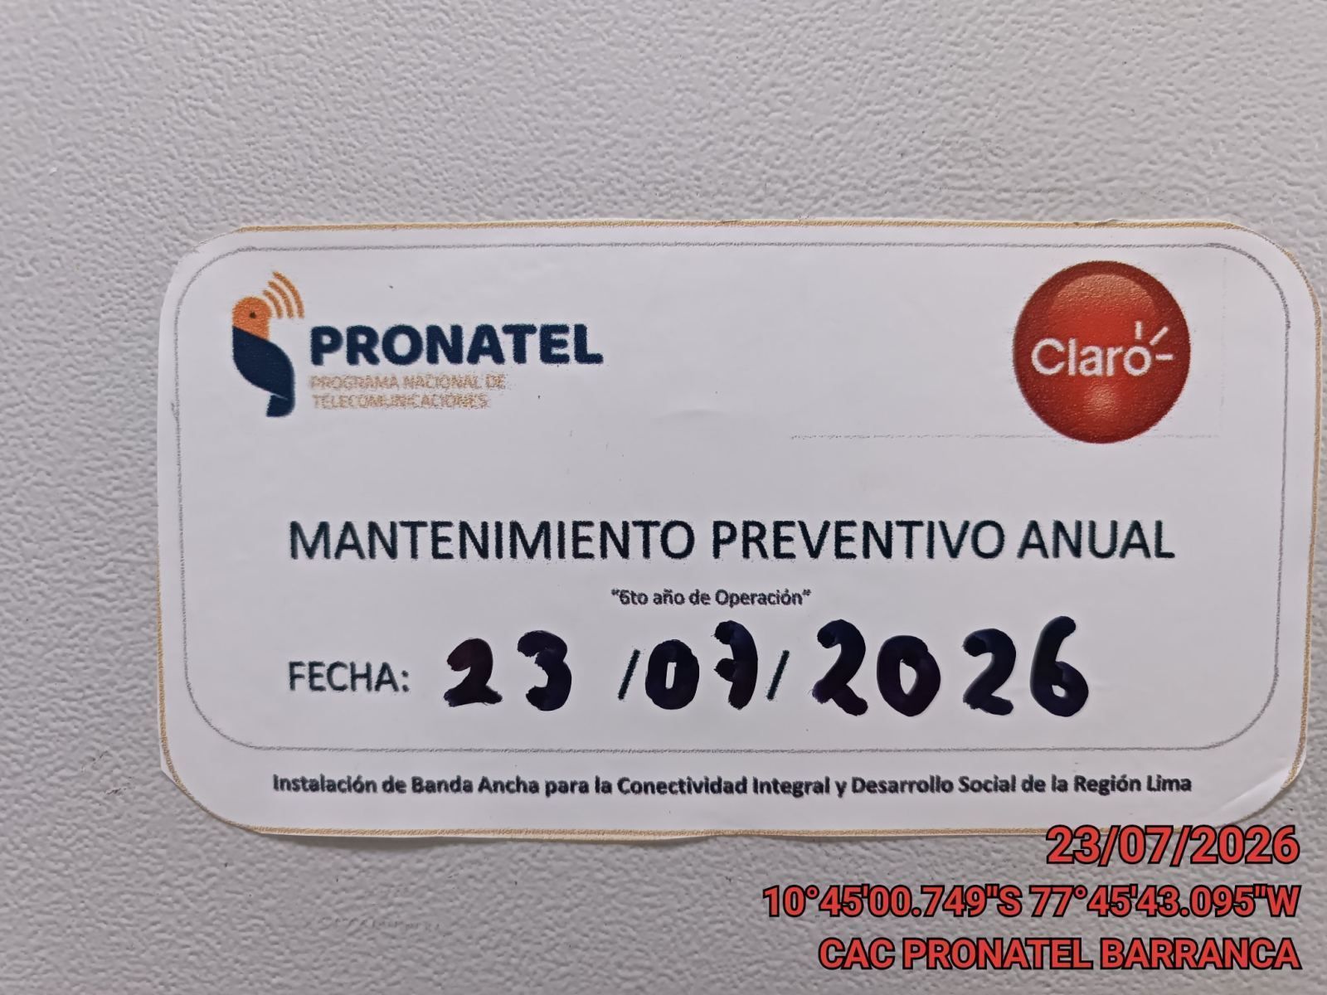 |  |  | 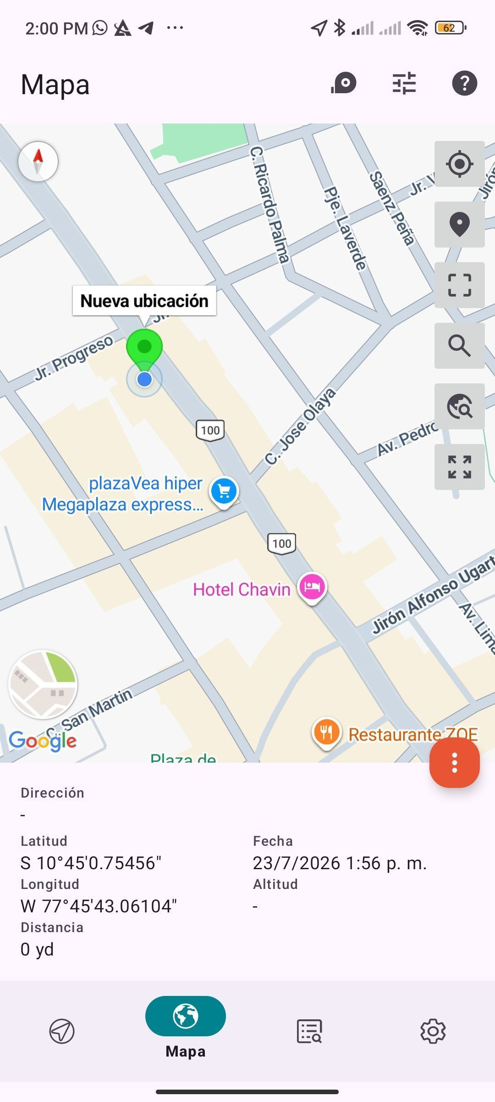

REVISION DEL ESTADO DE COLUMNAS Y VIGAS
ANTES |  | DURANTE |  | DESPUES
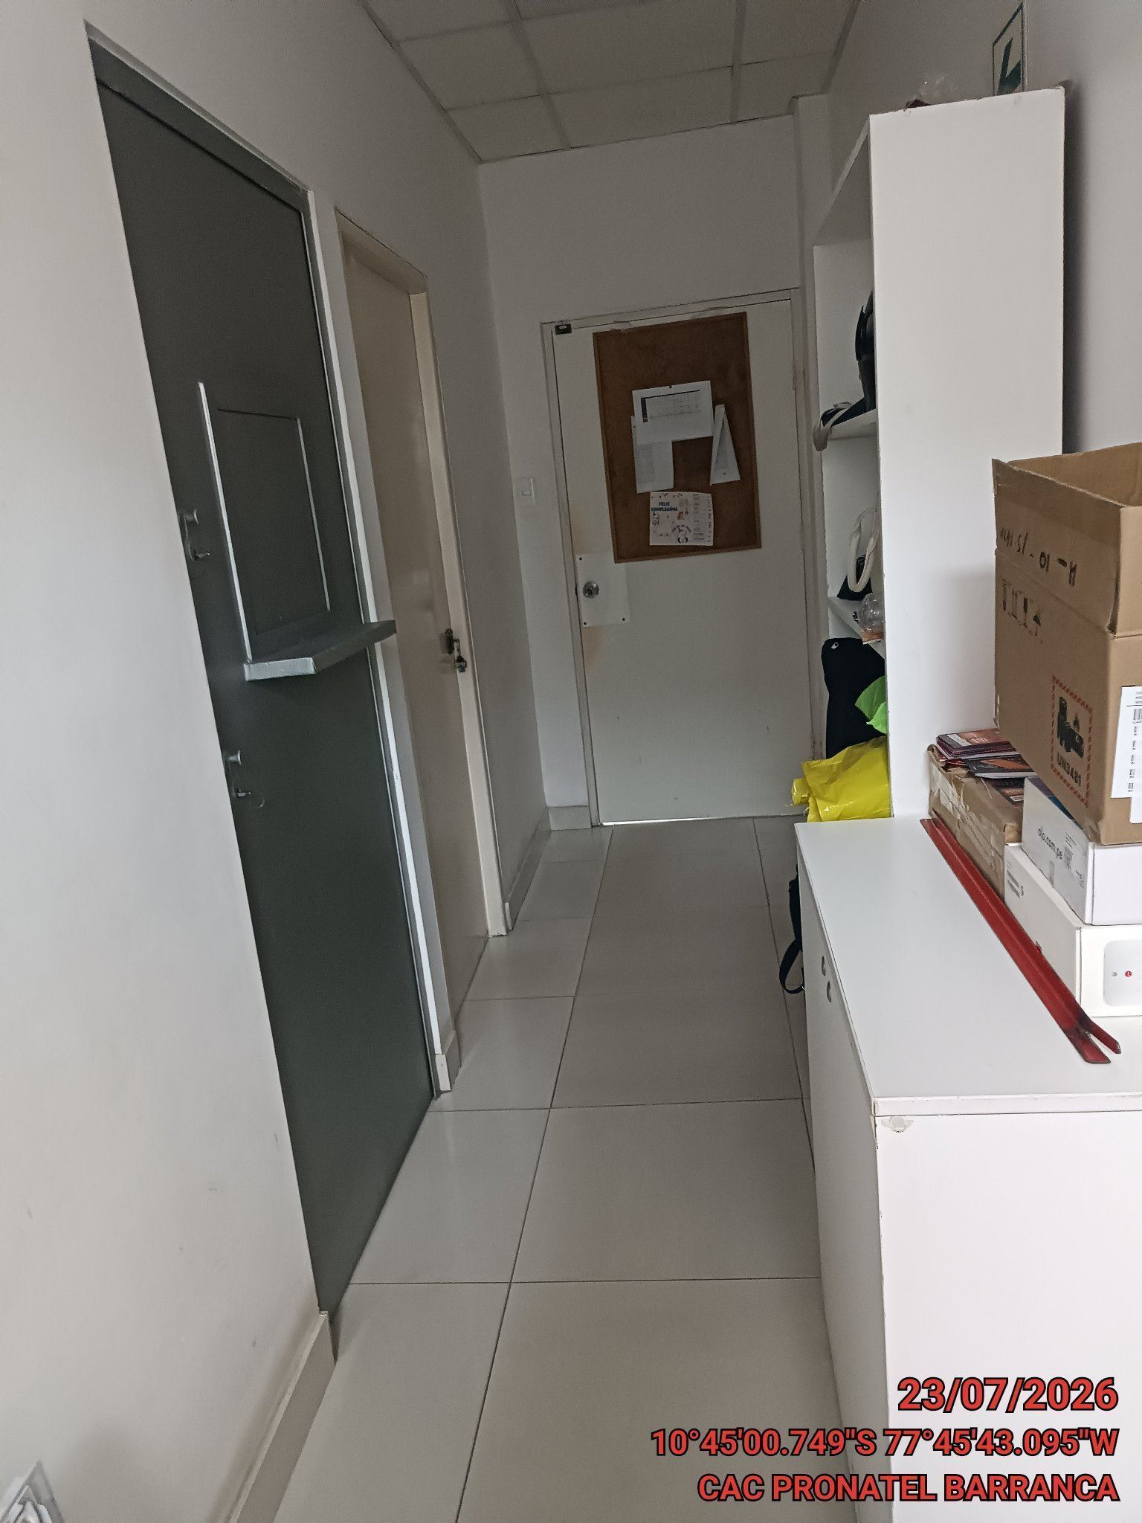 |  | 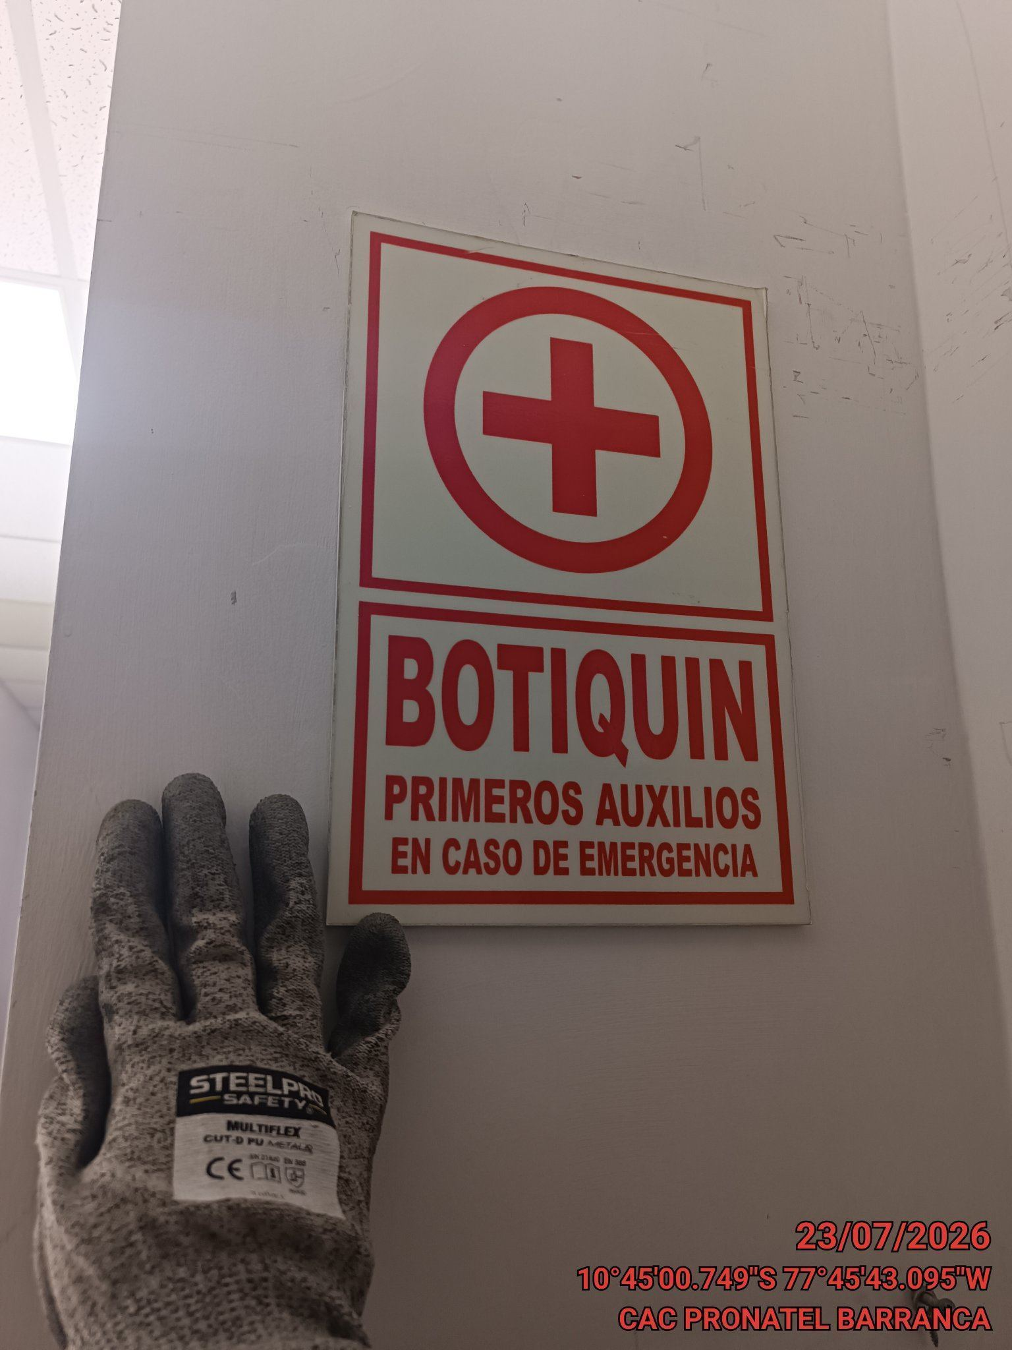 |  | 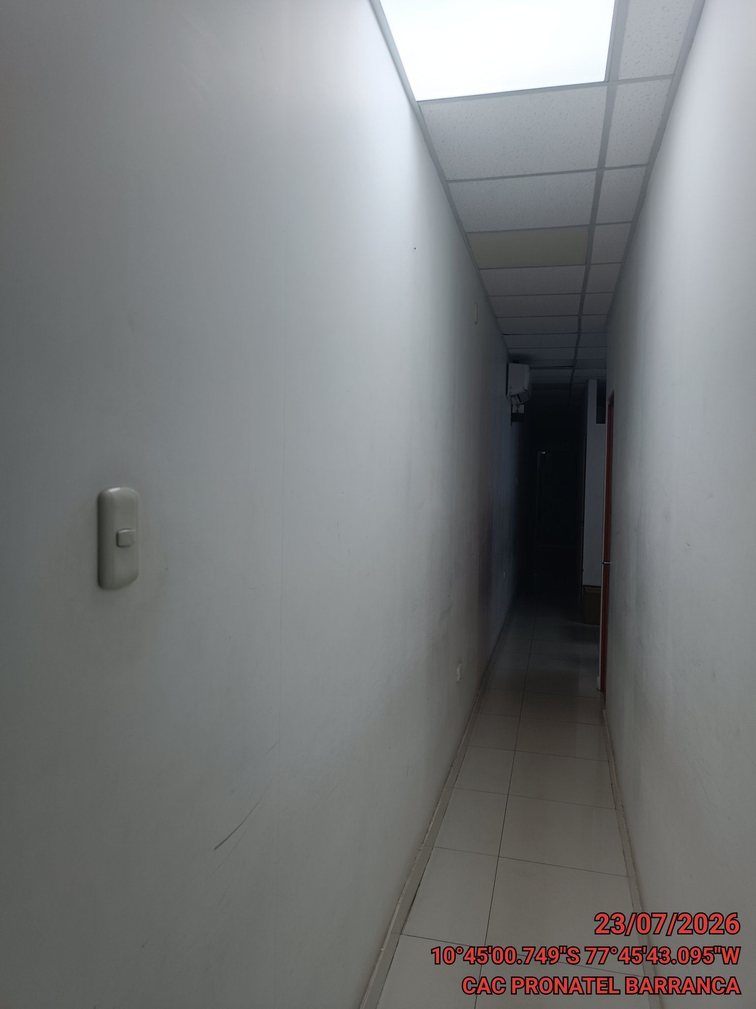

REVISION DEL ESTADO DEL CERCO PERIMETRICO
ANTES |  | DURANTE |  | DESPUES
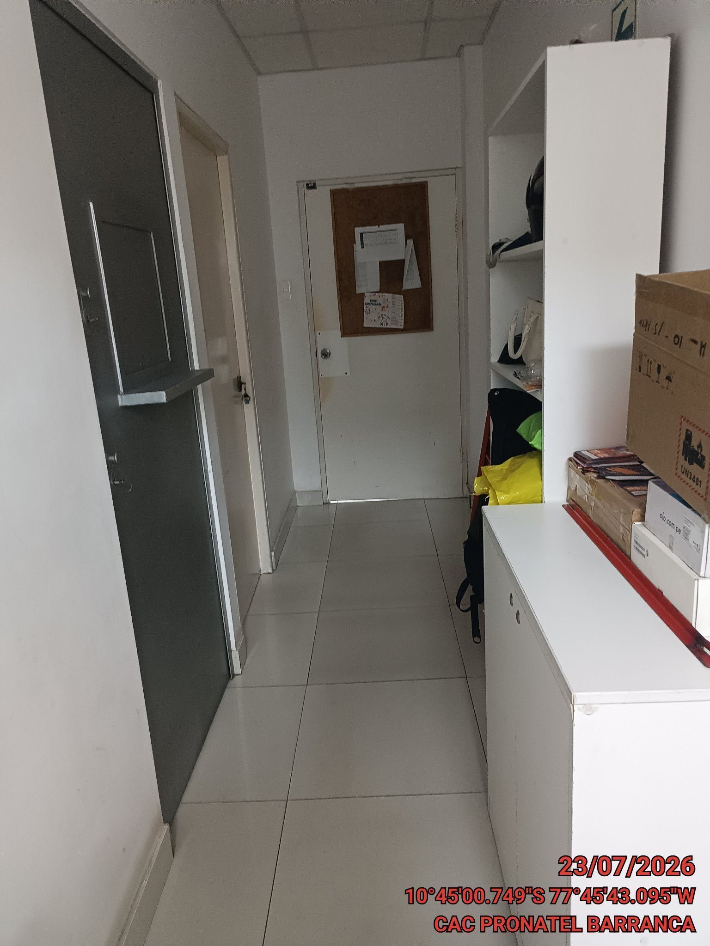 |  | 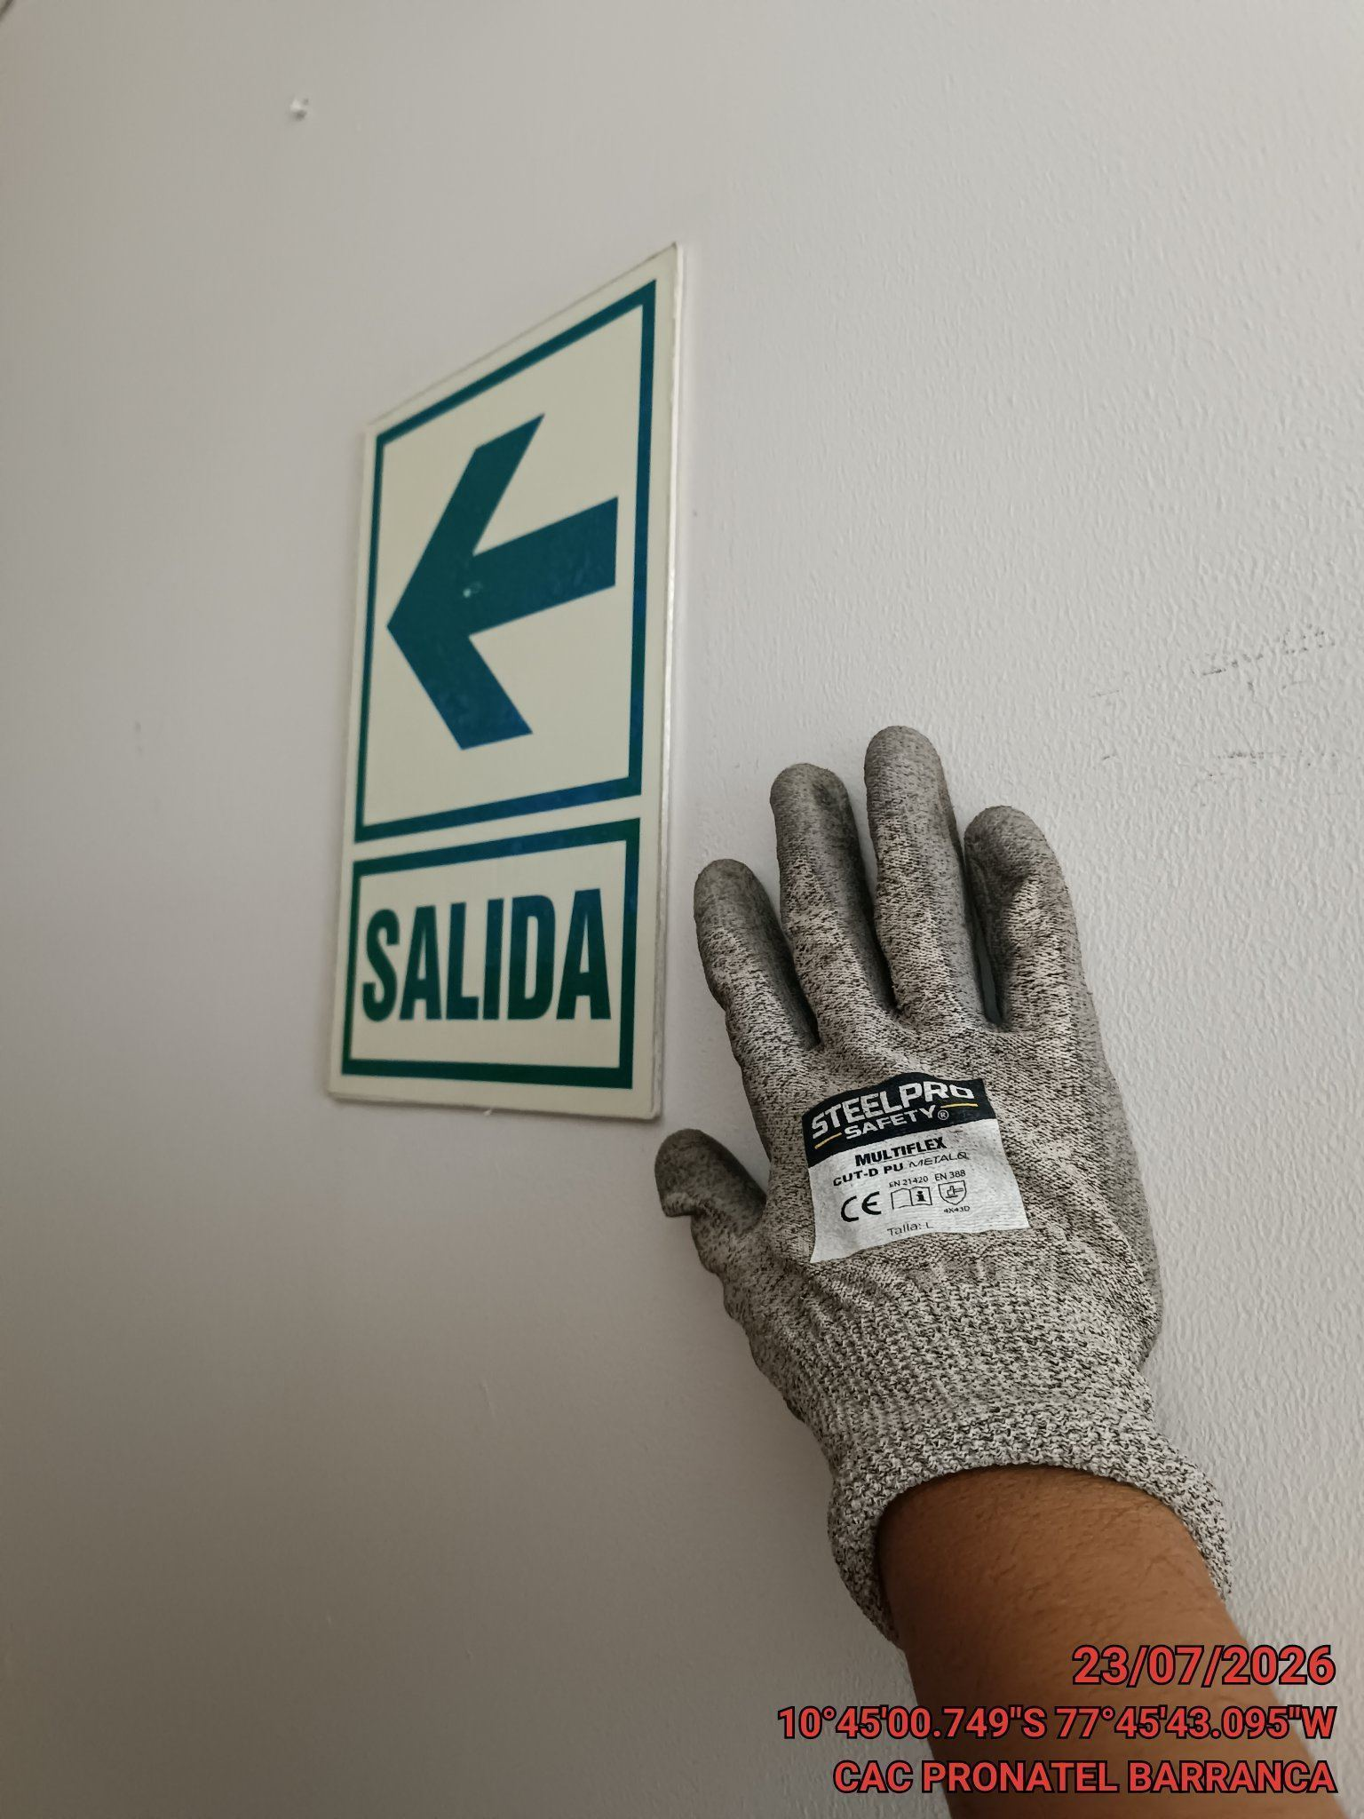 |  | 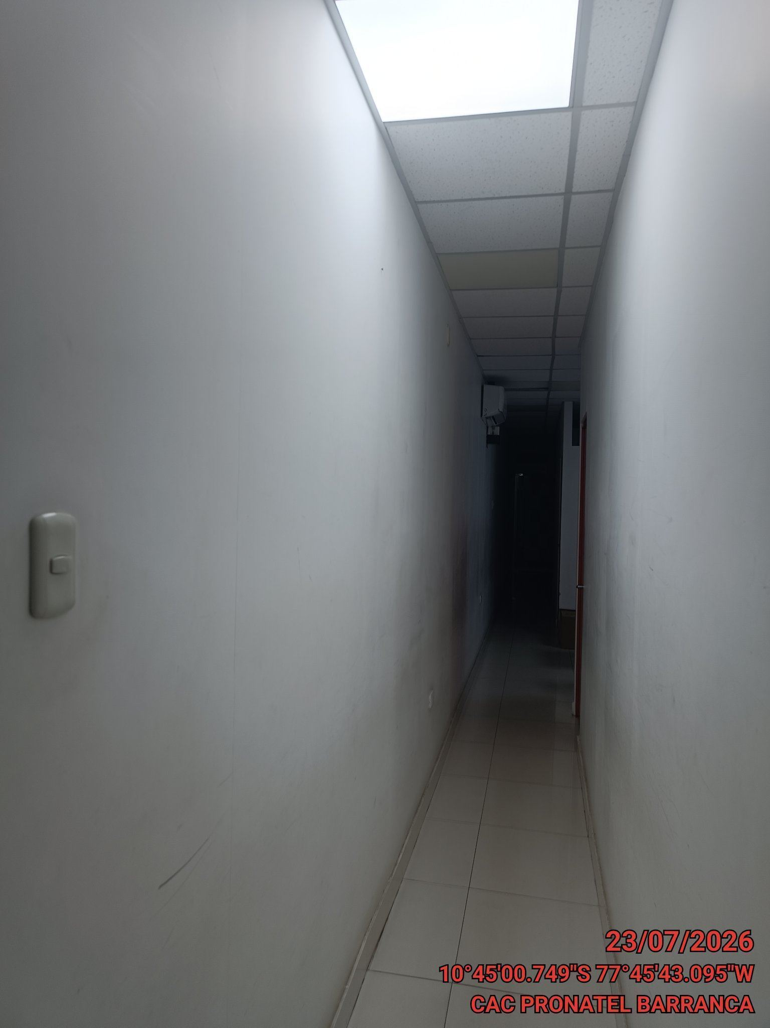

REVISION DEL ESTADO DE LA CONCERTINA
ANTES |  | DURANTE |  | DESPUES


REVISION DEL ESTADO DE LA PUERTA
ANTES |  | DURANTE |  | DESPUES
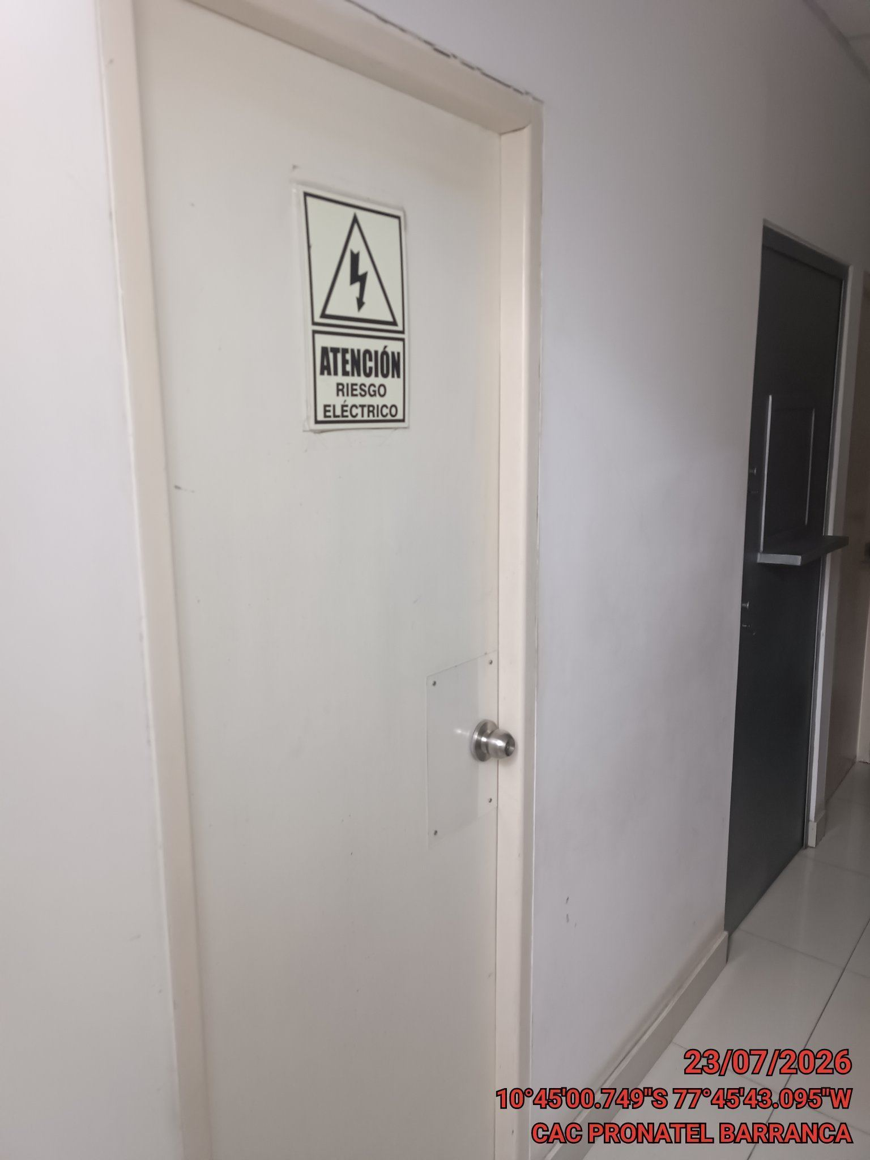 |  | 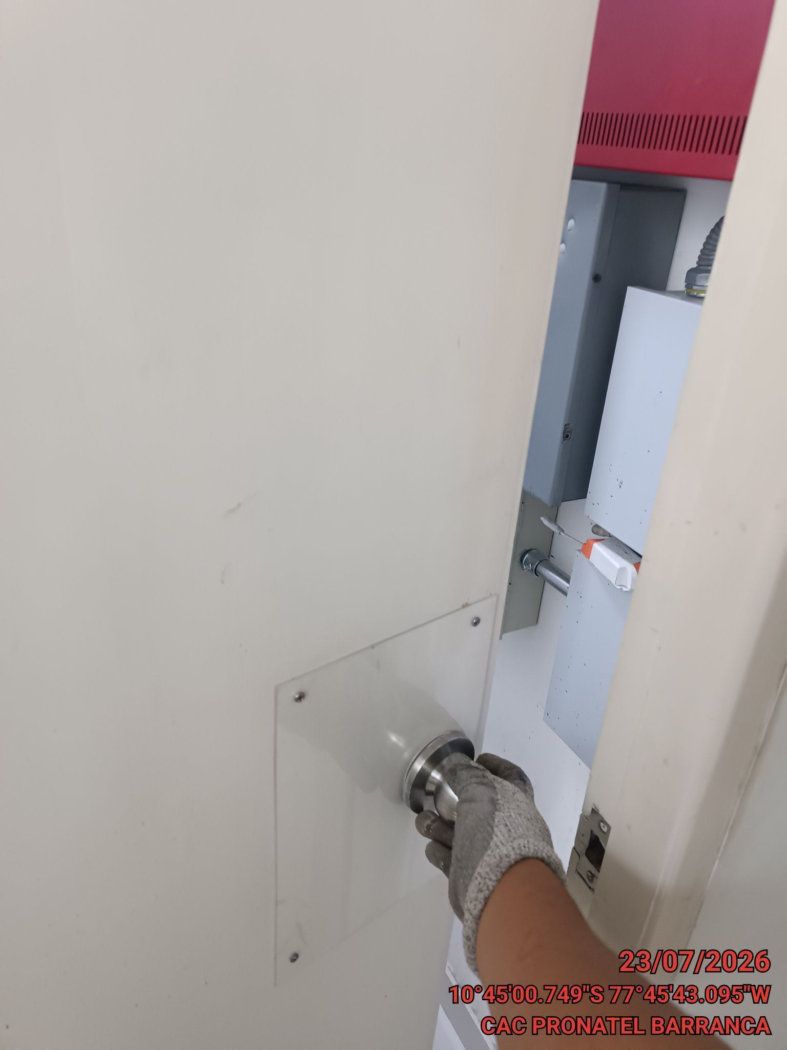 |  | 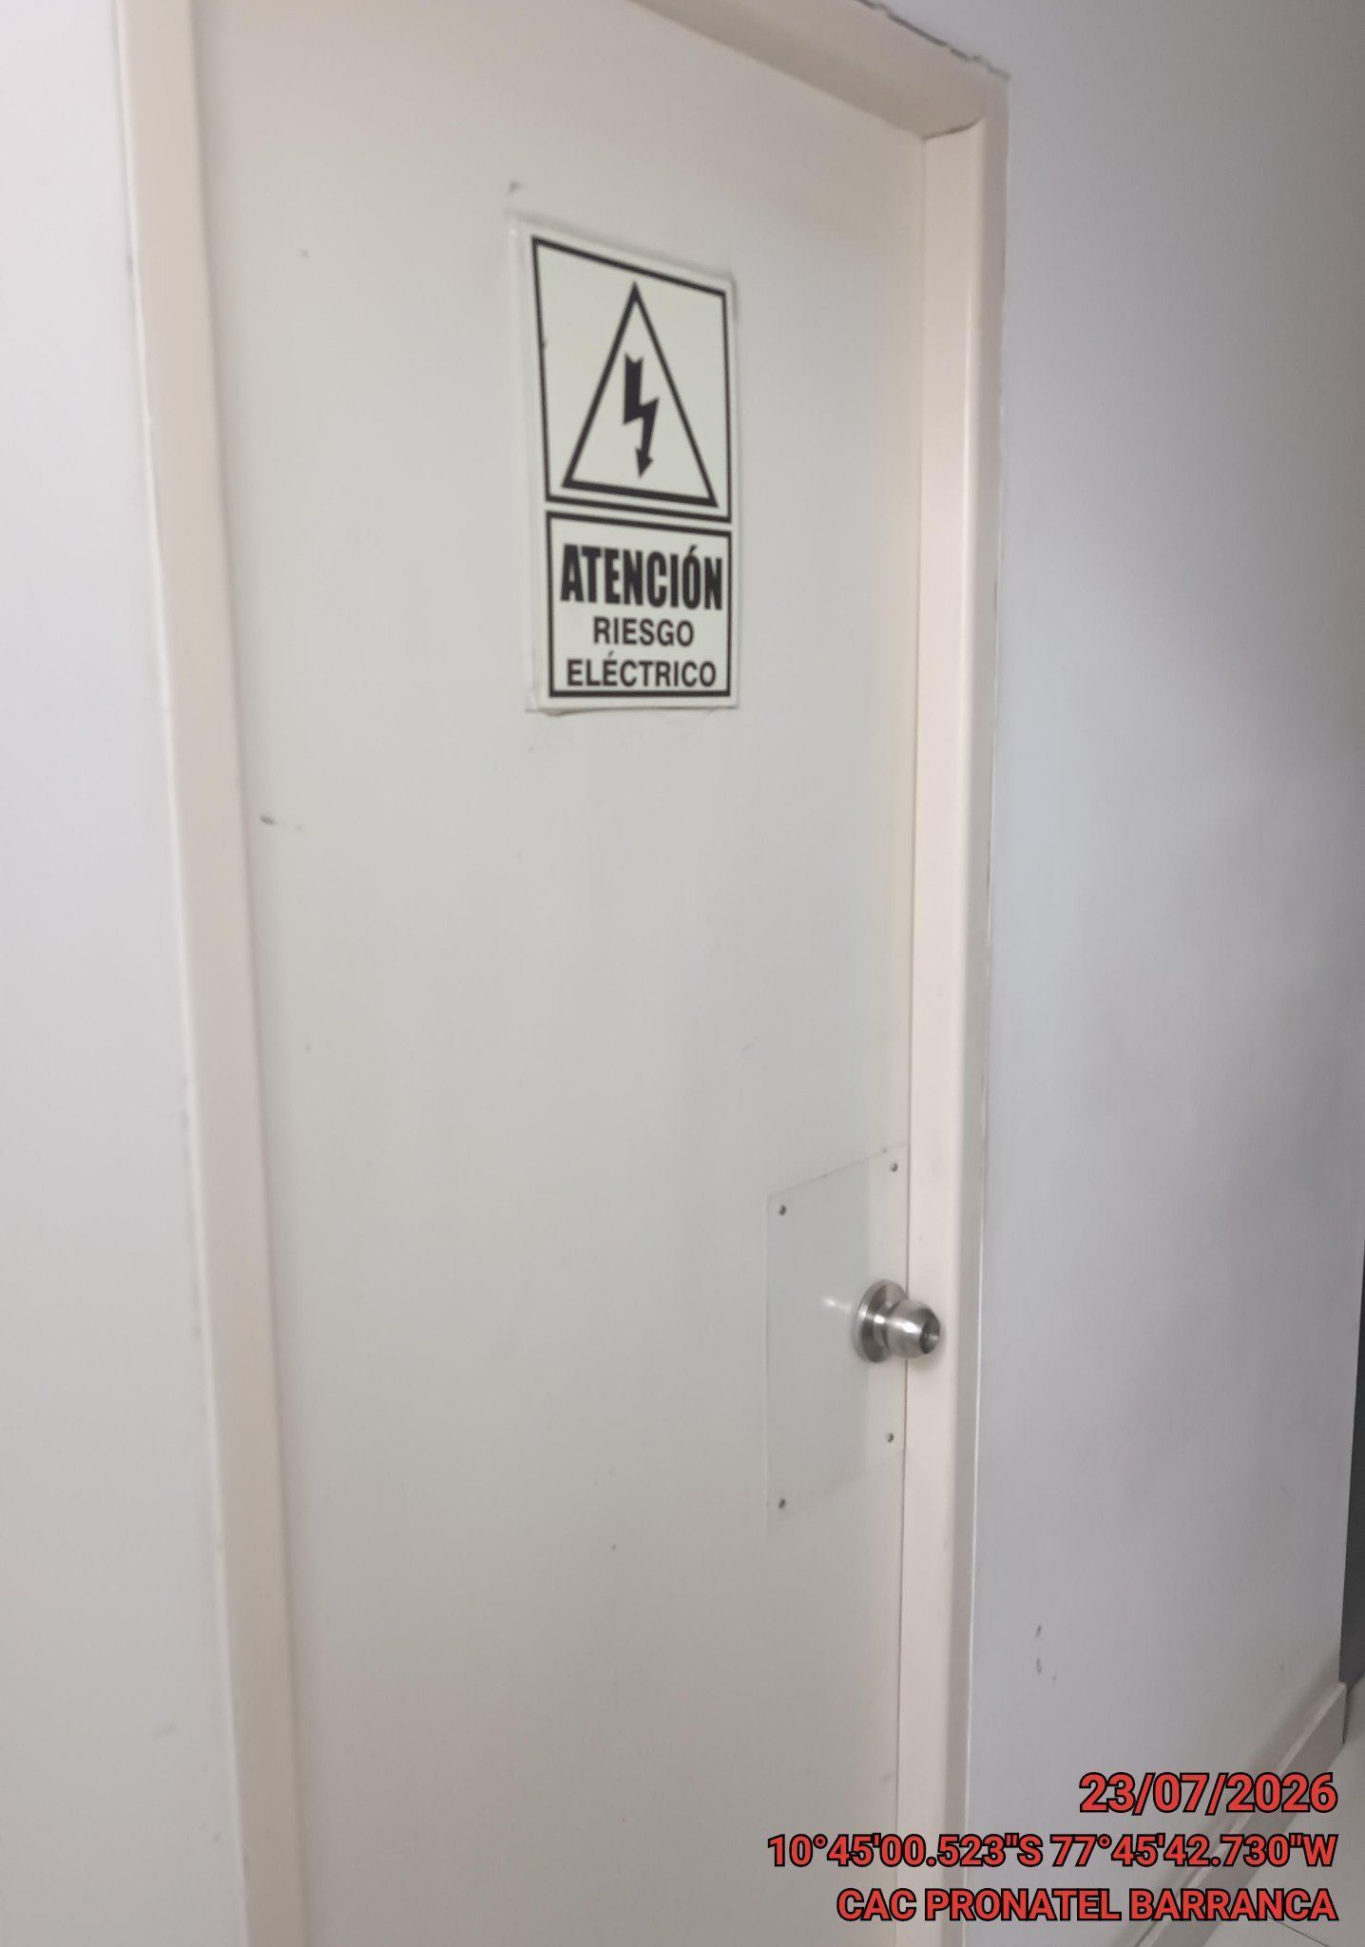

FOTOS DEL EQUIPAMIENTO EN INTERIOR DEL GABINETE
ANTES |  | DURANTE |  | DESPUES

